входной мониторинг
Дата проведения мониторинга | 1990-01-01
Образовательная организация

Шаблон 1. Определение типа среды |  |  | ПРИМЕР
Оцените в процентном соотношении. | Ответы |  | Ответы
ВОПРОС 1. Чьи интересы и ценности ставятся на первое место в данной образовательной среде? | а) личности; | б) общества (группы). | а) личности; | б) общества (группы).
Констатация приоритета личностных интересов и ценностей над общественными интерпретируется как возможность свободного развития ребенка, — соответственно, присваивается балл по шкале “свобода”; в случае констатации приоритета общественных интересов – присваивается балл по шкале “зависимость”. | 40 | 60 | 40 | 60
ВОПРОС 2. Кто к кому подстраивается в процессе взаимодействия? | а) воспитатель/педагог к ребенку | б) ребенок к воспитателю/педагогу. | Сумма по двум показателям должна быть равна 100
Если отмечается, что в данной образовательной среде доминируют ситуации, когда воспитатель подстраивается к ребенку (или, по крайней мере, существует стремление воспитателей к такому положению), то это также интерпретируется как возможность свободного развития ребенка, — соответственно, присваивается балл по шкале “свобода”; если же констатируется, что ребенок вынужден приспосабливаться к своим воспитателям, то присваивается балл по шкале “зависимость”. | 30 | 70
ВОПРОС 3. Какая форма воспитания преимущественно осуществляется в данной образовательной среде? | а) индивидуальная; | б) коллективная (групповая). |  |  | Пп. 1.1–1.4 — листайте вправо
Ориентация образовательной среды на индивидуальную форму воспитания интерпретируется как наличие в среде дополнительной возможности для свободного развития самостоятельного ребенка, — присваивается балл по шкале “свобода”; в случае приоритета в образовательной среде коллективного воспитания присваивается балл по шкале “зависимость”. | 20 | 80 |  | 1.1. На основании ответов определяется вектор среды — см. ниже | Пояснения к 1.1.—1.4 на стр. 81—87 пособия «Школьное средоведение и педагогическое средотворение» В.А. Ясвина) | https://vbudushee.ru/upload/lib/Shkolnoe_sredovedenie.pdf | 1.2. Определите тип среды — найдите полученный вектор на рисунке ниже | 1.3. «Добавьте» к вектору среды общественный ветер | 1.4. Определите коэффициент модальности | Коэффициент модальности понадобится при расчёте параметров среды в п. 2
ВОПРОС 4. Практикуется ли в данной образовательной среде наказание ребенка? | а) да; | б) нет.
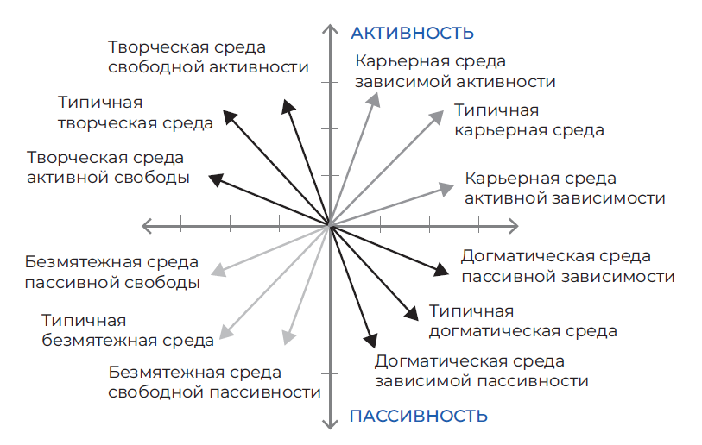
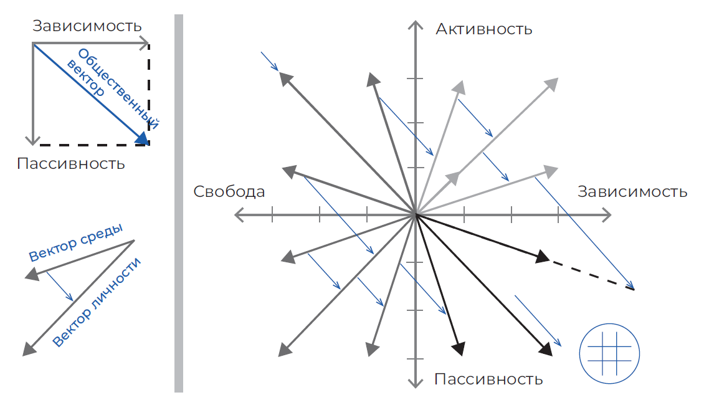
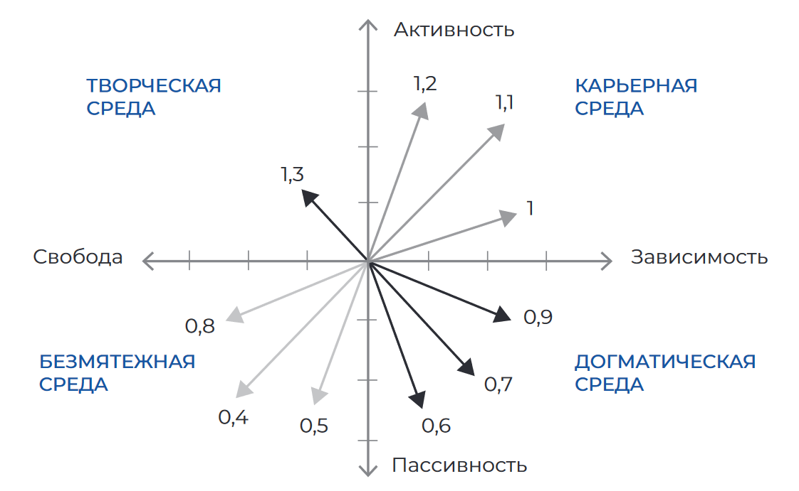
Отсутствие наказаний рассматривается в качестве условия, способствующего развитию активности ребенка, — присваивается балл по шкале “активность”, при наличии в данной образовательной среде системы наказаний (используемой как прямо, так и опосредованно) — присваивается балл по шкале “пассивность”. | 20 | 80
ВОПРОС 5. Стимулируется ли в данной образовательной среде проявление ребенком какой-либо инициативы? | а) да; | б) нет.
Если в рассматриваемой образовательной среде можно констатировать положительное подкрепление инициативы ребенка (как сознательное, так и бессознательное), то это интерпретируется как дополнительная возможность развития его активности, присваивается балл по шкале “активность”; если же, проявленная ребенком инициатива, как правило, может обернуться для него различного рода неприятностями, то присваивается балл по шкале “пассивность”. | 60 | 40
ВОПРОС 6. Находят ли какой-либо положительный отклик в данной образовательной среде те или иные творческие проявления ребенка? | а) да; | б) нет.
В случае, когда в образовательной среде существуют условия, при которых творчество ребенка стимулируется или может быть оценено, такая среда рассматривается как способствующая развитию активности, — присваивается балл по шкале “активность”; если же творческие проявления ребенка игнорируются, остаются, как правило, незамеченными и неоцененными – присваивается балл по шкале “пассивность”. | 80 | 20

Графическая модель соотношения типов образовательной среды

Активность | 73 | 100.0
Зависимость | 70 | 100.0
Пассивность | 27
Свобода | 30

Догматическая среда | 36
Карьерная среда | 31
Творческая среда | 16
Безмятежная среда | 18

1 | 1
2 | 1
3 | 1

4 | 1
5 | 1
6 | 1

 | Свобода - зависимость | 0 | 3
 | Активность - пассивность | 0 | 3

Шаблон 2. Определение параметров среды
Диагностическая методика В.А. Ясвина

Критерии оценки среды | Баллы *
2.1. ОБЩАЯ

Широта | 4.5 | * Убедитесь, что итоговые баллы в столбце B посчитаны по инструкции с учётом коэффициента модальности, где это необходимо (см. со стр. 89 пособия «Школьное средоведение и педагогическое средотворение» В.А. Ясвина)
Интенсивность | 5.4 | https://vbudushee.ru/upload/lib/Shkolnoe_sredovedenie.pdf
Осознаваемость | 3.9
Обобщенность | 3.1
Эмоциональность | 4.6
Доминантность | 5
Когерентность | 3.5
Активность | 3.5
Мобильность | 3
Структурированность | 5.1
Безопасность | 4.7
Устойчивость | 3.7

Диагностическая методика В.А. Ясвина

2.2. ДИФФЕРЕНЦИРОВАННАЯ

Критерии оценки среды | Баллы | Баллы | Баллы | Баллы | Баллы

 | РУКОВОДИТЕЛЬ/ ДИРЕКТОР | АДМИНИСТРАЦИЯ | ПЕДАГОГИЧЕСКИЕ РАБОТНИКИ | РОДИТЕЛИ | УЧЕНИКИ
Количество опрошенных | 1 | 1 | 18 | 13 | 0
Широта | 3.85 | 4.5 | 4.1 | 3.5 | 0
Интенсивность | 5.4 | 5.4 | 5.5 | 5 | 0
Осознаваемость | 4.2 | 3.9 | 4 | 3.9 | 0
Обобщенность | 3.5 | 3.1 | 3.5 | 4.2 | 0
Эмоциональность | 3.6 | 4.6 | 6 | 5.8 | 0
Доминантность | 6 | 5 | 6.8 | 7 | 0
Когерентность | 5 | 3.5 | 5 | 5 | 0
Активность | 2.6 | 3.5 | 2.6 | 2.8 | 0
Мобильность | 2.5 | 3 | 3.2 | 4 | 0
Структурированность | 6.25 | 5.1 | 5.7 | 5.5 | 0
Безопасность | 4.7 | 4.7 | 4.7 | 4.5 | 0
Устойчивость | 3.7 | 3.7 | 3.7 | 3.5 | 0

* Убедитесь, что итоговые баллы в столбцах B–F посчитаны по инструкции с учётом коэффициента модальности, где это необходимо (см. со стр. 89 пособия «Школьное средоведение и педагогическое средотворение» В.А. Ясвина)
https://vbudushee.ru/upload/lib/Shkolnoe_sredovedenie.pdf

1 промежуточный
Дата проведения мониторинга | 1.03.2022
Образовательная организация | МБДОУ 89

Шаблон 1. Определение типа среды |  |  | ПРИМЕР
Оцените в процентном соотношении. | Ответы |  | Ответы
ВОПРОС 1. Чьи интересы и ценности ставятся на первое место в данной образовательной среде? | а) личности; | б) общества (группы). | а) личности; | б) общества (группы).
Констатация приоритета личностных интересов и ценностей над общественными интерпретируется как возможность свободного развития ребенка, — соответственно, присваивается балл по шкале “свобода”; в случае констатации приоритета общественных интересов – присваивается балл по шкале “зависимость”. | 65 | 35 | 40 | 60
ВОПРОС 2. Кто к кому подстраивается в процессе взаимодействия? | а) воспитатель/педагог к ребенку | б) ребенок к воспитателю/педагогу. | Сумма по двум показателям должна быть равна 100
Если отмечается, что в данной образовательной среде доминируют ситуации, когда воспитатель подстраивается к ребенку (или, по крайней мере, существует стремление воспитателей к такому положению), то это также интерпретируется как возможность свободного развития ребенка, — соответственно, присваивается балл по шкале “свобода”; если же констатируется, что ребенок вынужден приспосабливаться к своим воспитателям, то присваивается балл по шкале “зависимость”. | 60 | 40
ВОПРОС 3. Какая форма воспитания преимущественно осуществляется в данной образовательной среде? | а) индивидуальная; | б) коллективная (групповая). |  |  | Пп. 1.1–1.4 — листайте вправо
Ориентация образовательной среды на индивидуальную форму воспитания интерпретируется как наличие в среде дополнительной возможности для свободного развития самостоятельного ребенка, — присваивается балл по шкале “свобода”; в случае приоритета в образовательной среде коллективного воспитания присваивается балл по шкале “зависимость”. | 30 | 70 |  | 1.1. На основании ответов определяется вектор среды — см. ниже | Пояснения к 1.1.—1.4 на стр. 81—87 пособия «Школьное средоведение и педагогическое средотворение» В.А. Ясвина) | https://vbudushee.ru/upload/lib/Shkolnoe_sredovedenie.pdf | 1.2. Определите тип среды — найдите полученный вектор на рисунке ниже | 1.3. «Добавьте» к вектору среды общественный ветер | 1.4. Определите коэффициент модальности | Коэффициент модальности понадобится при расчёте параметров среды в п. 2
ВОПРОС 4. Практикуется ли в данной образовательной среде наказание ребенка? | а) да; | б) нет.
Отсутствие наказаний рассматривается в качестве условия, способствующего развитию активности ребенка, — присваивается балл по шкале “активность”, при наличии в данной образовательной среде системы наказаний (используемой как прямо, так и опосредованно) — присваивается балл по шкале “пассивность”. | 55 | 45
ВОПРОС 5. Стимулируется ли в данной образовательной среде проявление ребенком какой-либо инициативы? | а) да; | б) нет.
Если в рассматриваемой образовательной среде можно констатировать положительное подкрепление инициативы ребенка (как сознательное, так и бессознательное), то это интерпретируется как дополнительная возможность развития его активности, присваивается балл по шкале “активность”; если же, проявленная ребенком инициатива, как правило, может обернуться для него различного рода неприятностями, то присваивается балл по шкале “пассивность”. | 70 | 30
ВОПРОС 6. Находят ли какой-либо положительный отклик в данной образовательной среде те или иные творческие проявления ребенка? | а) да; | б) нет.
В случае, когда в образовательной среде существуют условия, при которых творчество ребенка стимулируется или может быть оценено, такая среда рассматривается как способствующая развитию активности, — присваивается балл по шкале “активность”; если же творческие проявления ребенка игнорируются, остаются, как правило, незамеченными и неоцененными – присваивается балл по шкале “пассивность”. | 65 | 35

Графическая модель соотношения типов образовательной среды

Активность | 60 | 100.0
Зависимость | 48 | 100.0
Пассивность | 40
Свобода | 52

Догматическая среда | 19
Карьерная среда | 29
Творческая среда | 31
Безмятежная среда | 21

1 | -1
2 | -1
3 | 1

4 | -1
5 | 1
6 | 1

 | Свобода - зависимость | 0 | -1
 | Активность - пассивность | 0 | 1

Шаблон 2. Определение параметров среды
Диагностическая методика В.А. Ясвина

Критерии оценки среды | Баллы *
2.1. ОБЩАЯ

Широта | 3.65 | * Убедитесь, что итоговые баллы в столбце B посчитаны по инструкции с учётом коэффициента модальности, где это необходимо (см. со стр. 89 пособия «Школьное средоведение и педагогическое средотворение» В.А. Ясвина)
Интенсивность | 5.4 | https://vbudushee.ru/upload/lib/Shkolnoe_sredovedenie.pdf
Осознаваемость | 3.9
Обобщенность | 4.35
Эмоциональность | 4.6
Доминантность | 7
Когерентность | 5
Активность | 3
Мобильность | 4
Структурированность | 5.75
Безопасность | 4.7
Устойчивость | 3.7

Диагностическая методика В.А. Ясвина

2.2. ДИФФЕРЕНЦИРОВАННАЯ

Критерии оценки среды | Баллы | Баллы | Баллы | Баллы | Баллы

 | РУКОВОДИТЕЛЬ/ ДИРЕКТОР | АДМИНИСТРАЦИЯ | ПЕДАГОГИЧЕСКИЕ РАБОТНИКИ | РОДИТЕЛИ | УЧЕНИКИ
Количество опрошенных | 1 | 1 | 20 | 13 | 0
Широта | 4.05 | 3.65 | 4.25 | 3.65 | 0
Интенсивность | 5.4 | 5.4 | 5.9 | 5.8 | 0
Осознаваемость | 4.4 | 3.9 | 4.1 | 3.9 | 0
Обобщенность | 4.3 | 4.35 | 4.35 | 4.6 | 0
Эмоциональность | 4.6 | 4.6 | 6.6 | 6.6 | 0
Доминантность | 7 | 7 | 7 | 7 | 0
Когерентность | 5 | 5 | 5 | 5 | 0
Активность | 2.6 | 3 | 3 | 3 | 0
Мобильность | 3.5 | 4 | 4 | 4.5 | 0
Структурированность | 7.25 | 5.75 | 5.75 | 5.75 | 0
Безопасность | 4.7 | 4.7 | 4.7 | 4.7 | 0
Устойчивость | 3.7 | 3.7 | 3.7 | 3.7 | 0

* Убедитесь, что итоговые баллы в столбцах B–F посчитаны по инструкции с учётом коэффициента модальности, где это необходимо (см. со стр. 89 пособия «Школьное средоведение и педагогическое средотворение» В.А. Ясвина)
https://vbudushee.ru/upload/lib/Shkolnoe_sredovedenie.pdf

2 промежуточный
Дата проведения мониторинга | 1990-01-01
Образовательная организация

Шаблон 1. Определение типа среды |  |  | ПРИМЕР
Оцените в процентном соотношении. | Ответы |  | Ответы
ВОПРОС 1. Чьи интересы и ценности ставятся на первое место в данной образовательной среде? | а) личности; | б) общества (группы). | а) личности; | б) общества (группы).
Констатация приоритета личностных интересов и ценностей над общественными интерпретируется как возможность свободного развития ребенка, — соответственно, присваивается балл по шкале “свобода”; в случае констатации приоритета общественных интересов – присваивается балл по шкале “зависимость”. | 0 | 0 | 40 | 60
ВОПРОС 2. Кто к кому подстраивается в процессе взаимодействия? | а) воспитатель/педагог к ребенку | б) ребенок к воспитателю/педагогу. | Сумма по двум показателям должна быть равна 100
Если отмечается, что в данной образовательной среде доминируют ситуации, когда воспитатель подстраивается к ребенку (или, по крайней мере, существует стремление воспитателей к такому положению), то это также интерпретируется как возможность свободного развития ребенка, — соответственно, присваивается балл по шкале “свобода”; если же констатируется, что ребенок вынужден приспосабливаться к своим воспитателям, то присваивается балл по шкале “зависимость”. | 0 | 0
ВОПРОС 3. Какая форма воспитания преимущественно осуществляется в данной образовательной среде? | а) индивидуальная; | б) коллективная (групповая). |  |  | Пп. 1.1–1.4 — листайте вправо
Ориентация образовательной среды на индивидуальную форму воспитания интерпретируется как наличие в среде дополнительной возможности для свободного развития самостоятельного ребенка, — присваивается балл по шкале “свобода”; в случае приоритета в образовательной среде коллективного воспитания присваивается балл по шкале “зависимость”. | 0 | 0 |  | 1.1. На основании ответов определяется вектор среды — см. ниже | Пояснения к 1.1.—1.4 на стр. 81—87 пособия «Школьное средоведение и педагогическое средотворение» В.А. Ясвина) | https://vbudushee.ru/upload/lib/Shkolnoe_sredovedenie.pdf | 1.2. Определите тип среды — найдите полученный вектор на рисунке ниже | 1.3. «Добавьте» к вектору среды общественный ветер | 1.4. Определите коэффициент модальности | Коэффициент модальности понадобится при расчёте параметров среды в п. 2
ВОПРОС 4. Практикуется ли в данной образовательной среде наказание ребенка? | а) да; | б) нет.
Отсутствие наказаний рассматривается в качестве условия, способствующего развитию активности ребенка, — присваивается балл по шкале “активность”, при наличии в данной образовательной среде системы наказаний (используемой как прямо, так и опосредованно) — присваивается балл по шкале “пассивность”. | 0 | 0
ВОПРОС 5. Стимулируется ли в данной образовательной среде проявление ребенком какой-либо инициативы? | а) да; | б) нет.
Если в рассматриваемой образовательной среде можно констатировать положительное подкрепление инициативы ребенка (как сознательное, так и бессознательное), то это интерпретируется как дополнительная возможность развития его активности, присваивается балл по шкале “активность”; если же, проявленная ребенком инициатива, как правило, может обернуться для него различного рода неприятностями, то присваивается балл по шкале “пассивность”. | 0 | 0
ВОПРОС 6. Находят ли какой-либо положительный отклик в данной образовательной среде те или иные творческие проявления ребенка? | а) да; | б) нет.
В случае, когда в образовательной среде существуют условия, при которых творчество ребенка стимулируется или может быть оценено, такая среда рассматривается как способствующая развитию активности, — присваивается балл по шкале “активность”; если же творческие проявления ребенка игнорируются, остаются, как правило, незамеченными и неоцененными – присваивается балл по шкале “пассивность”. | 0 | 0

Графическая модель соотношения типов образовательной среды

Активность | 0 | 0.0
Зависимость | 0 | 0.0
Пассивность | 0
Свобода | 0

Догматическая среда | 0
Карьерная среда | 0
Творческая среда | 0
Безмятежная среда | 0

1 | 1
2 | 1
3 | 1

4 | 1
5 | -1
6 | -1

 | Свобода - зависимость | 0 | 3
 | Активность - пассивность | 0 | -1

Шаблон 2. Определение параметров среды
Диагностическая методика В.А. Ясвина

Критерии оценки среды | Баллы *
2.1. ОБЩАЯ

Широта | 0 | * Убедитесь, что итоговые баллы в столбце B посчитаны по инструкции с учётом коэффициента модальности, где это необходимо (см. со стр. 89 пособия «Школьное средоведение и педагогическое средотворение» В.А. Ясвина)
Интенсивность | 0 | https://vbudushee.ru/upload/lib/Shkolnoe_sredovedenie.pdf
Осознаваемость | 0
Обобщенность | 0
Эмоциональность | 0
Доминантность | 0
Когерентность | 0
Активность | 0
Мобильность | 0
Структурированность | 0
Безопасность | 0
Устойчивость | 0

Диагностическая методика В.А. Ясвина

2.2. ДИФФЕРЕНЦИРОВАННАЯ

Критерии оценки среды | Баллы | Баллы | Баллы | Баллы | Баллы

 | РУКОВОДИТЕЛЬ/ ДИРЕКТОР | АДМИНИСТРАЦИЯ | ПЕДАГОГИЧЕСКИЕ РАБОТНИКИ | РОДИТЕЛИ | УЧЕНИКИ
Количество опрошенных | 0 | 0 | 0 | 0 | 0
Широта | 0 | 0 | 0 | 0 | 0
Интенсивность | 0 | 0 | 0 | 0 | 0
Осознаваемость | 0 | 0 | 0 | 0 | 0
Обобщенность | 0 | 0 | 0 | 0 | 0
Эмоциональность | 0 | 0 | 0 | 0 | 0
Доминантность | 0 | 0 | 0 | 0 | 0
Когерентность | 0 | 0 | 0 | 0 | 0
Активность | 0 | 0 | 0 | 0 | 0
Мобильность | 0 | 0 | 0 | 0 | 0
Структурированность | 0 | 0 | 0 | 0 | 0
Безопасность | 0 | 0 | 0 | 0 | 0
Устойчивость | 0 | 0 | 0 | 0 | 0

* Убедитесь, что итоговые баллы в столбцах B–F посчитаны по инструкции с учётом коэффициента модальности, где это необходимо (см. со стр. 89 пособия «Школьное средоведение и педагогическое средотворение» В.А. Ясвина)
https://vbudushee.ru/upload/lib/Shkolnoe_sredovedenie.pdf

итоговый
Дата проведения мониторинга | 2000-01-01
Образовательная организация

Шаблон 1. Определение типа среды |  |  | ПРИМЕР
Оцените в процентном соотношении. | Ответы |  | Ответы
ВОПРОС 1. Чьи интересы и ценности ставятся на первое место в данной образовательной среде? | а) личности; | б) общества (группы). | а) личности; | б) общества (группы).
Констатация приоритета личностных интересов и ценностей над общественными интерпретируется как возможность свободного развития ребенка, — соответственно, присваивается балл по шкале “свобода”; в случае констатации приоритета общественных интересов – присваивается балл по шкале “зависимость”. | 0 | 0 | 40 | 60
ВОПРОС 2. Кто к кому подстраивается в процессе взаимодействия? | а) воспитатель/педагог к ребенку | б) ребенок к воспитателю/педагогу. | Сумма по двум показателям должна быть равна 100
Если отмечается, что в данной образовательной среде доминируют ситуации, когда воспитатель подстраивается к ребенку (или, по крайней мере, существует стремление воспитателей к такому положению), то это также интерпретируется как возможность свободного развития ребенка, — соответственно, присваивается балл по шкале “свобода”; если же констатируется, что ребенок вынужден приспосабливаться к своим воспитателям, то присваивается балл по шкале “зависимость”. | 0 | 0
ВОПРОС 3. Какая форма воспитания преимущественно осуществляется в данной образовательной среде? | а) индивидуальная; | б) коллективная (групповая). |  |  | Пп. 1.1–1.4 — листайте вправо
Ориентация образовательной среды на индивидуальную форму воспитания интерпретируется как наличие в среде дополнительной возможности для свободного развития самостоятельного ребенка, — присваивается балл по шкале “свобода”; в случае приоритета в образовательной среде коллективного воспитания присваивается балл по шкале “зависимость”. | 0 | 0 |  | 1.1. На основании ответов определяется вектор среды — см. ниже | Пояснения к 1.1.—1.4 на стр. 81—87 пособия «Школьное средоведение и педагогическое средотворение» В.А. Ясвина) | https://vbudushee.ru/upload/lib/Shkolnoe_sredovedenie.pdf | 1.2. Определите тип среды — найдите полученный вектор на рисунке ниже | 1.3. «Добавьте» к вектору среды общественный ветер | 1.4. Определите коэффициент модальности | Коэффициент модальности понадобится при расчёте параметров среды в п. 2
ВОПРОС 4. Практикуется ли в данной образовательной среде наказание ребенка? | а) да; | б) нет.
Отсутствие наказаний рассматривается в качестве условия, способствующего развитию активности ребенка, — присваивается балл по шкале “активность”, при наличии в данной образовательной среде системы наказаний (используемой как прямо, так и опосредованно) — присваивается балл по шкале “пассивность”. | 0 | 0
ВОПРОС 5. Стимулируется ли в данной образовательной среде проявление ребенком какой-либо инициативы? | а) да; | б) нет.
Если в рассматриваемой образовательной среде можно констатировать положительное подкрепление инициативы ребенка (как сознательное, так и бессознательное), то это интерпретируется как дополнительная возможность развития его активности, присваивается балл по шкале “активность”; если же, проявленная ребенком инициатива, как правило, может обернуться для него различного рода неприятностями, то присваивается балл по шкале “пассивность”. | 0 | 0
ВОПРОС 6. Находят ли какой-либо положительный отклик в данной образовательной среде те или иные творческие проявления ребенка? | а) да; | б) нет.
В случае, когда в образовательной среде существуют условия, при которых творчество ребенка стимулируется или может быть оценено, такая среда рассматривается как способствующая развитию активности, — присваивается балл по шкале “активность”; если же творческие проявления ребенка игнорируются, остаются, как правило, незамеченными и неоцененными – присваивается балл по шкале “пассивность”. | 0 | 0

Графическая модель соотношения типов образовательной среды

Активность | 0 | 0.0
Зависимость | 0 | 0.0
Пассивность | 0
Свобода | 0

Догматическая среда | 0
Карьерная среда | 0
Творческая среда | 0
Безмятежная среда | 0

1 | 1
2 | 1
3 | 1

4 | 1
5 | -1
6 | -1

 | Свобода - зависимость | 0 | 3
 | Активность - пассивность | 0 | -1

Шаблон 2. Определение параметров среды
Диагностическая методика В.А. Ясвина

Критерии оценки среды | Баллы *
2.1. ОБЩАЯ

Широта | 0 | * Убедитесь, что итоговые баллы в столбце B посчитаны по инструкции с учётом коэффициента модальности, где это необходимо (см. со стр. 89 пособия «Школьное средоведение и педагогическое средотворение» В.А. Ясвина)
Интенсивность | 0 | https://vbudushee.ru/upload/lib/Shkolnoe_sredovedenie.pdf
Осознаваемость | 0
Обобщенность | 0
Эмоциональность | 0
Доминантность | 0
Когерентность | 0
Активность | 0
Мобильность | 0
Структурированность | 0
Безопасность | 0
Устойчивость | 0

Диагностическая методика В.А. Ясвина

2.2. ДИФФЕРЕНЦИРОВАННАЯ

Критерии оценки среды | Баллы | Баллы | Баллы | Баллы | Баллы

 | РУКОВОДИТЕЛЬ/ ДИРЕКТОР | АДМИНИСТРАЦИЯ | ПЕДАГОГИЧЕСКИЕ РАБОТНИКИ | РОДИТЕЛИ | УЧЕНИКИ
Количество опрошенных | 0 | 0 | 0 | 0 | 0
Широта | 0 | 0 | 0 | 0 | 0
Интенсивность | 0 | 0 | 0 | 0 | 0
Осознаваемость | 0 | 0 | 0 | 0 | 0
Обобщенность | 0 | 0 | 0 | 0 | 0
Эмоциональность | 0 | 0 | 0 | 0 | 0
Доминантность | 0 | 0 | 0 | 0 | 0
Когерентность | 0 | 0 | 0 | 0 | 0
Активность | 0 | 0 | 0 | 0 | 0
Мобильность | 0 | 0 | 0 | 0 | 0
Структурированность | 0 | 0 | 0 | 0 | 0
Безопасность | 0 | 0 | 0 | 0 | 0
Устойчивость | 0 | 0 | 0 | 0 | 0

* Убедитесь, что итоговые баллы в столбцах B–F посчитаны по инструкции с учётом коэффициента модальности, где это необходимо (см. со стр. 89 пособия «Школьное средоведение и педагогическое средотворение» В.А. Ясвина)
https://vbudushee.ru/upload/lib/Shkolnoe_sredovedenie.pdf

